Objective 5
Objective 5: Personal development
KR1: Register for the course and complete half of the curriculum
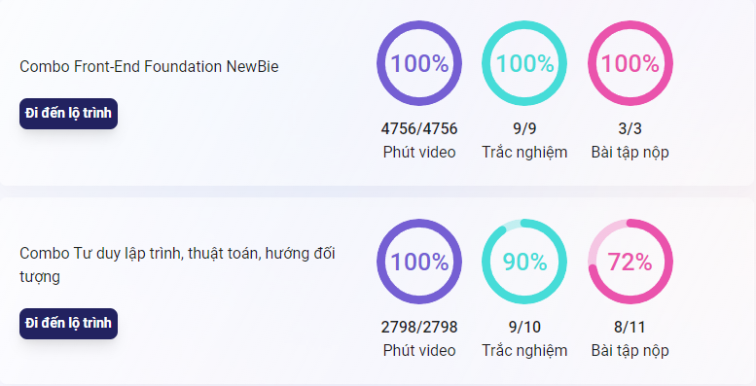

KR2: Complete the entire fullstack developer curriculum and receive a certificate

